Sheet1
과목명 | 마이크로프로세서 및 실습
분반 | 1
학번 | 2013136118
이름 | 정진모
과제명
번호 | 부품명 | 단가 | 수량(EA) | 가격 | 링크 | 사진
1 | MAX7219 (8x8 도트매트릭스) | 2,640 | 4 | 10,560 | http://mechasolution.com/shop/goods/goods_view.php?goodsno=8784&category=052005 | 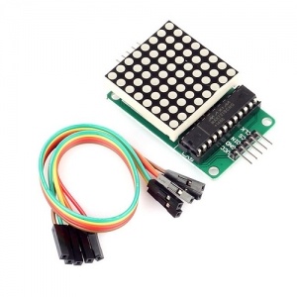 | 재고 보유하고 있으므로 빼주세요
2 | 아날로그 신호 검출 센서 Analog Rotation Sensor V2 [DFR0058] | 4,400 | 3 | 13200 | http://mechasolution.com/shop/goods/goods_view.php?goodsno=2821&category=049002 | 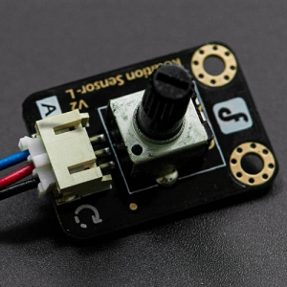
3 | 브레드보드 | 1,430 | 1 | 1,430 | http://mechasolution.com/shop/goods/goods_view.php?goodsno=5869&category=058001 | 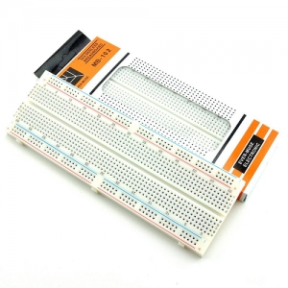 | 재고 보유하고 있으므로 빼주세요
4 | 7세그먼트 |  |  |  |  |  | 재료실에 있는 걸로 알고 있는데 제어용 칩은 구매 안하시나요?

 |  |  | 최종가격

